Solicitud gráfica
 | Área: | Ciencias Naturales |  |  | Fecha:
 | Grado: | 11 |  |  | 2015-08-30
 | Título del tema: | Fenómenos ondulatorios |  |  | ¿Cuaderno de estudio o recurso? | Recurso
 | Editor: | Diana García |  |  | Motor del recurso | F8

 | Código guión o recurso: | CN_11_05_CO_REC10 | ← Para determinar este código, visite la hoja de Ayuda
 |  |  |  |  | ESPECIFICACIÓN DE ARCHIVOS A ENTREGAR
Núm. | Archivo Shutterstock o ruta en web | Imagen para: | Tipo | Ubicación de la imagen en el recurso F8 | Nombre imagen SMALL | Tamaño imagen SMALL | Nombre imagen ZOOM | Tamaño imagen ZOOM | Descripción | Observaciones
IMG01 | Ver observaciones | Recurso F8 | Ilustración | Contenido | CN_11_05_CO_REC10_IMG01.jpg | 643 x 450 px |  |  | Ondas estacionarias en una cuerda | 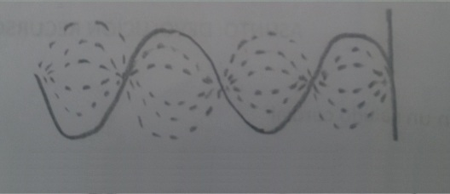 Ilustrar.
IMG02 | Ver observaciones | Recurso F8 | Ilustración | Contenido | CN_11_05_CO_REC10_IMG02.jpg | 643 x 450 px |  |  | Onda incidente y reflejada | 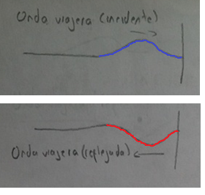 Ilustrar. Las dos imágenes van juntas, una después de la otra. Los textos son: "Onda viajera (incidente)" y "Onda viajera (reflejada)".
IMG03 | Ver observaciones | Recurso F8 | Ilustración | Contenido | CN_11_05_CO_REC10_IMG03.jpg | 643 x 450 px |  |  | Ondas contra una pared | 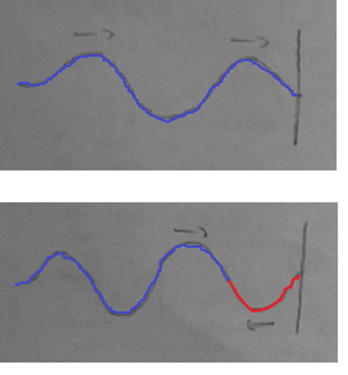 Ilustrar. Escribir debajo de la imagen "Las ondas incidente y reflejada se encuentran".
IMG04 | Ver observaciones | Recurso F8 | Ilustración | Contenido | CN_11_05_CO_REC10_IMG04.jpg | 643 x 450 px |  |  | Interferencia de ondas | 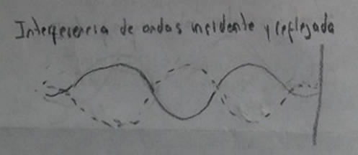 Ilustrar. El texto dice "Interferencia de ondas incidente y reflejada". Hacer que la onda contínua sea azul, y la discontínua sea roja. Escribir debajo de la imagen "Cada onda viajera va en una dirección diferente."
IMG05 | Ver observaciones | Recurso F8 | Ilustración | Contenido | CN_11_05_CO_REC10_IMG05.jpg | 643 x 450 px |  |  | Onda estacionaria con nodos | 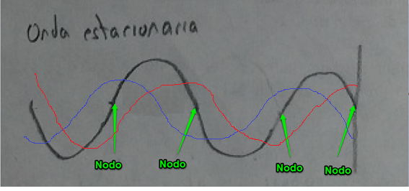 Ilustrar la imagen de arriba. Los textos son "Onda estacionaria" y "Nodo". Hacer que las líneas roja y azul sean discontínuas. Adjunto otra imagen al lado derecho, en donde se ve bien la relación entre las ondas (es importante la posición y tamaño de las ondas pequeñas para formar la grande). No se necesita la cuadrícula ni el plano cartesiano, pero si las flechas que señalan los nodos, que están ubicados a medio camino en las subidas y bajadas de la onda. Escirbir bajo la imagen "Si la onda formada por interferencia tiene puntos fijos (los nodos), es una onda estacionaria." | 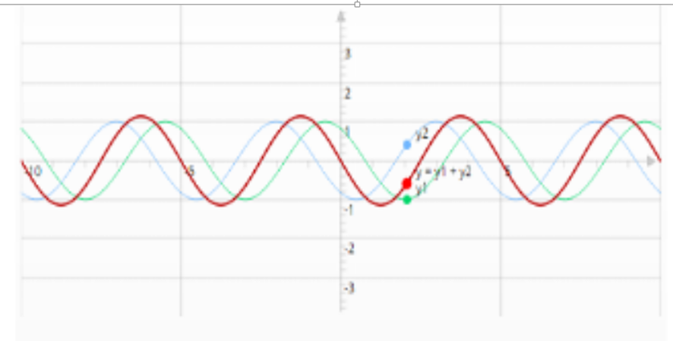
IMG06 | Ver observaciones | Recurso F8 | Ilustración | Contenido | CN_11_05_CO_REC10_IMG06.jpg | 643 x 450 px |  |  | Onda estacionaria con nodos | 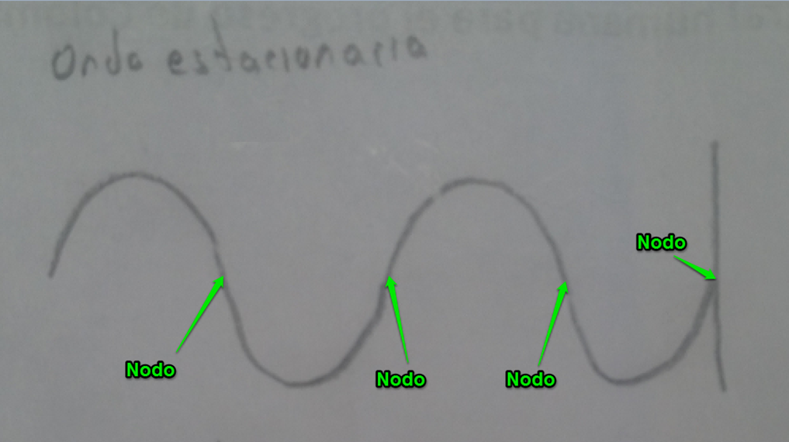 Ilustrar. Los textos son "Onda estacionaria en un momento diferente" (aunque así no dice en la imagen) y "Nodo". Notar que no es la misma imagen 06. Es importante que los puntos llamados "Nodos" tengan exactamente la misma ubicación que tienen en la imagen anterior. Debajo de la imagen escribir "Los nodos son los únicos puntos que no cambian de posición con el movimiento ondulatorio".
IMG07 | Ver observaciones | Recurso F8 | Ilustración | Contenido | CN_11_05_CO_REC10_IMG07.jpg | 643 x 450 px |  |  | Onda estacionaria con nodos | 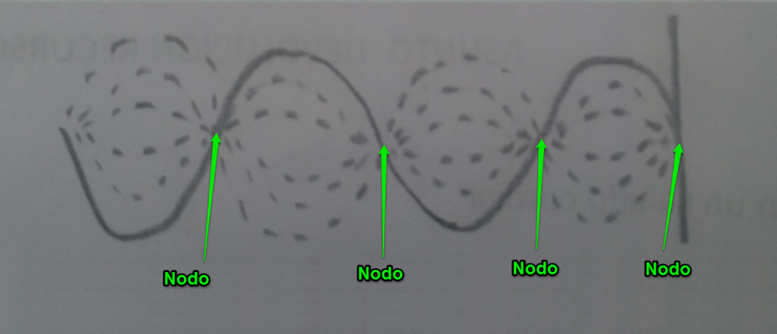 Ilustrar. Es la misma imagen 1, pero con los nodos señalados, y otras ondas en líneas discontínuas. Estos deben tener la misma ubicación que en las dos imágenes anteriores. Aunque no está en la imagen, también debe tener le texto "Onda estacionaria", en la misma ubicación con la que aparece en las dos imágenes anteriores. Escribir debajo de la imagen "Diferentes posiciones de la onda. Los nodos permanecen inmóviles siempre."
IMG08 | Ver observaciones | Recurso F8 | Ilustración | Contenido | CN_11_05_CO_REC10_IMG08.jpg | 643 x 450 px |  |  | Onda estacionaria longitudinal | 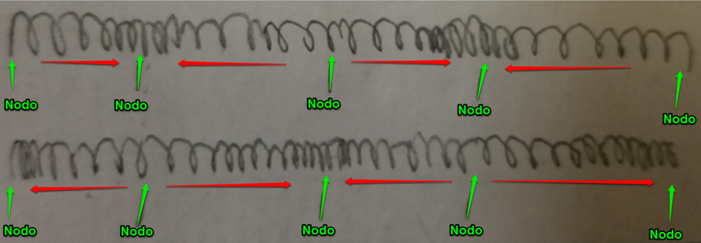 Ilustrar. Escribir encima de la imagen "Onda estacionaria longitudinal", y debajo de la imagen "Resorte estirándose y comprimiéndose". Notar que las flechas rojas cambian de orientación en las dos imágenes.
IMG09 | Ver observaciones | Recurso F8 | Ilustración | Contenido | CN_11_05_CO_REC10_IMG09.jpg | 643 x 450 px |  |  | Longitud de onda de una onda estacionaria. | 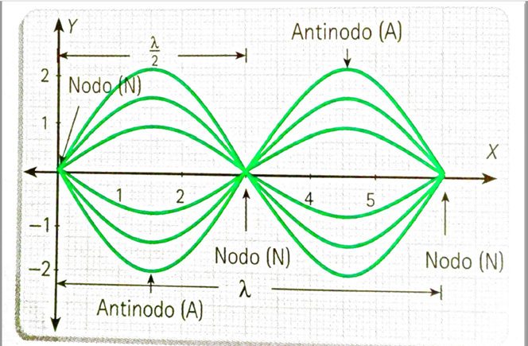 Ilustrar

